PRD
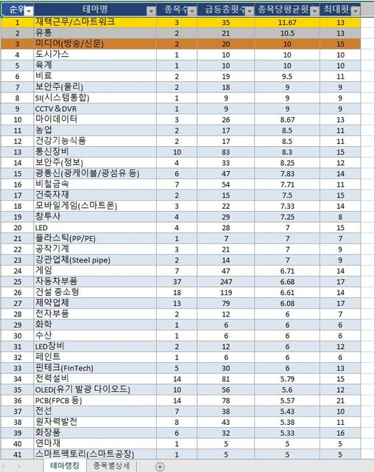
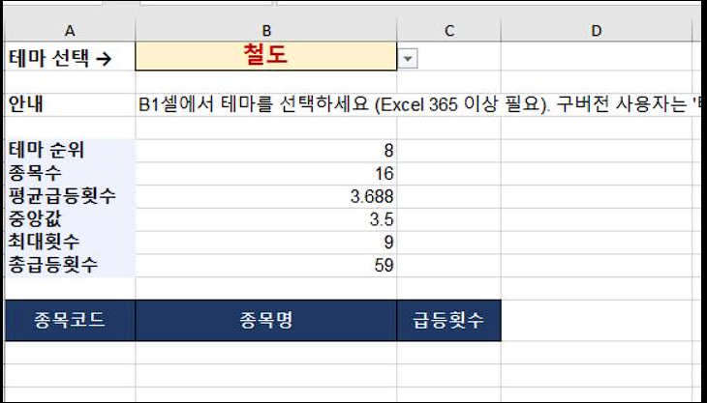

1. 3-4년간의 주간차트 분석입니다. 2. 급등으로 카운팅하는 조건은 주간차트 거래량만입니다. | 미너비니 템플릿 조건검색한 리스트를 네이버파이낸스에서 페이지별로 테마를 crawl한뒤 클로드에서 맵핑시켜주라고 하면 됩니다

